Figure 1
Figure 1 - Résultats de l'UE-27 et de la France, en 2023 |  |  |  |  |  | Date d'extraction | 2023-04-27 10:42:41

 |  | (1) Éducation à 3 ans et plus (2020) | (2) Sorties précoces (2022) | (3.a.) Faible niveau en compréhension de l'écrit (2018) | (3.b.) Faible niveau en culture mathématique (2018) | (3.c.) Faible niveau en culture scientifique (2018) | (4) Faible niveau en littératie numérique (2018) | (5) Diplômés de l'enseignement supérieur (2022) | (6) Exposition des diplômés de l’EFP à la formation par le travail (2022)
 | Objectif | 96.0% | 9.0% | 15.0% | 15.0% | 15.0% | 15.0% | 45.0% | 60.0%
 | UE-27 (*) | 93.0% | 9.6% | 22.5% | 22.9% | 22.3% | - | 42.0% | 59.0%
 | France | 100.0% | 7.6% | 20.9% | 21.3% | 20.5% | 43.5% | 50.4% | 71.2%

Figure 1 : Objectifs et résultats de l'UE-27 et de la France
 | UE-27 | France | Objectif
(1) Éducation à 3 ans et plus (2020) | 0.969 | 1.042 | 1
(2) Sorties précoces (2022) | 0.938 | 1.184 | 1
(3.a.) Faible niveau en compréhension de l'écrit (2018) | 0.667 | 0.718 | 1
(3.b.) Faible niveau en culture mathématique (2018) | 0.655 | 0.704 | 1
(3.c.) Faible niveau en culture scientifique (2018) | 0.673 | 0.732 | 1
(4) Faible niveau en littératie numérique (2018) |  | 0.345 | 1
(5) Diplômés de l'enseignement supérieur (2022) | 0.933 | 1.120 | 1
(6) Exposition des diplômés de l’EFP à la formation par le travail (2022) | 0.983 | 1.187 | 1

 | Source : Eurostat : collecte UOE (éducation à 3 ans et plus) et enquête EU-LFS (sorties précoces et diplômés de l'enseignement supérieur) ; OCDE, : PISA (compétences de base) ; IEA : enquête ICILS (littératie numérique)

 | Réf. : Note d'Information, n° 23.20. DEPP.

 |  | Résultats des calculs pour la figure
 |  | (1) Éducation à 3 ans et plus (2020) | (2) Sorties précoces (2022) | (3.a.) Faible niveau en compréhension de l'écrit (2018) | (3.b.) Faible niveau en culture mathématique (2018) | (3.c.) Faible niveau en culture scientifique (2018) | (4) Faible niveau en littératie numérique (2018) | (5) Diplômés de l'enseignement supérieur (2022) | (6) Exposition des diplômés de l’EFP à la formation par le travail (2022)
 | UE-27 | 0.969 | 0.938 | 0.667 | 0.655 | 0.673 |  | 0.933 | 0.983
 | France | 1.042 | 1.184 | 0.718 | 0.704 | 0.732 | 0.345 | 1.120 | 1.187
 | Objectif | 1 | 1 | 1 | 1 | 1 | 1 | 1 | 1
 | Caluls : chaque proportion observée est rapportée à la cible correspondante

Figure 2
Figure 2 - Taux de participation à l'éducation des enfants ayant entre 3 ans et l'âge d'enseignement élémentaire obligatoire, en 2020 |  |  | Date d'extraction | 2022-04-28 10:42:41

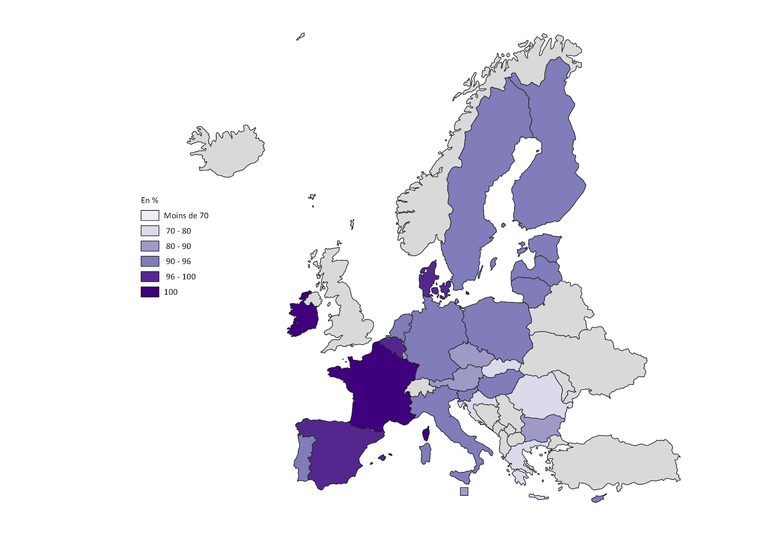
 | Total
UE-27 | 93.0
Belgique | 98.5
Bulgarie | 80.1
Rép. tchèque | 85.8
Danemark | 97.6
Allemagne (jusqu'en 1990, ancien territoire de la RFA) | 93.7
Estonie | 91.9
Irlande | 100.0
Grèce | 71.3
Espagne | 97.2
France | 100.0
Croatie | 78.8
Italie | 94.6
Chypre | 91.1
Lettonie | 94.0
Lituanie | 90.9
Luxembourg | 89.5
Hongrie | 92.8
Malte | 89.1
Pays-Bas | 91.7
Autriche | 89.7
Pologne | 90.8
Portugal | 92.9
Roumanie | 78.2
Slovénie | 92.6
Rép. slovaque | 78.1
Finlande | 90.9
Suède | 95.9

 |  | Source : Eurostat, collecte UOE ; [educ_uoe_enra21].
 |  | Note : Données provisoires pour la France. Dernières données disponibles à la date du 9 mai 2023.
 |  | Réf. : Note d'Information, n° 23.20. DEPP.

Figure 2bis
Figure 2bis_1 : Evolution du taux de participation à l'éducation des enfants ayant entre 3 ans et l'âge d'enseignement élémentaire obligatoire dans l'Union européenne à 27 et en France, entre 2014-15 et 2019-2020 |  |  |  |  |  |  | Date d'extraction | 2022-04-29 10:42:41

 |  | UE-27 | France
 | 2015 | 91.9 | 100.0
 | 2016 | 92.4 | 100.0
 | 2017 | 92.5 | 100.0
 | 2018 | 92.3 | 100.0
 | 2019 | 92.8 | 100.0
 | 2020 | 93.0 | 100.0

 |  |  |  |  | Source : Eurostat, collecte de données UOE, [educ_uoe_enra21]
 |  |  |  |  | Notes : données provisoires pour la France en 2020.
 |  |  |  |  | Réf. : Note d'Information, n° 23.20. DEPP.

Figure 2bis_2 - Nombre d'élèves par personnel dans l'enseignement préélémentaire, selon le type de personnel, en 2019-2020

 | Nombre d'élèves par membre du personnel de contact | Nombre d'élèves par enseignant
France | 14.4 | 23.2
Slovénie | 9.5 | 19.5
Pays-Bas | 13.1 | 15.8
Suède | 6.2 | 14.0
Belgique | 13.8 | 13.8
UE-22 | 10.3 | 13.0
Autriche | 8.4 | 13.0
Hongrie | 13.0 | 13.0
Rép. Tchèque | 11.0 | 12.3
Italie | 11.8 | 11.8
Luxembourg | 11.6 | 11.6
Rép. slovaque | 11.2 | 11.5
Danemark | 6.6 | 10.3
Grèce | 9.9 | 9.9
Lituanie | 6.2 | 9.6
Allemagne | 8.3 | 9.2

 |  |  |  | Source : OCDE, Regards sur l'éducation 2022, table B2.3
 |  |  |  | Réf. : Note d'Information, n° 23.20. DEPP.
Figure 2bis_3 - Niveau de qualification minimum requis pour exercer en tant qu'enseignant dans l'enseignement préélémentaire, en 2020-2021

 | Niveau de CITE requis
Rép. tchèque | 3
Rép. slovaque | 3 |  |  |  |  | Équivalences des niveaux de CITE (voir méthodologie pour plus d'informations)
Irlande | 4
Estonie | 5 |  |  |  |  | Niveau CITE 3 : Second cycle de l'enseignement secondaire (Baccalauréat général, technologique ou professionnel, CAP, BEP, etc. en France)
Lettonie | 5 |  |  |  |  | Niveau CITE 4 : Post-secondaire non supérieur (DAEU en France)
Pologne | 5 |  |  |  |  | Niveau CITE 5 : Enseignement supérieur de cycle court (BTS/DUT en France)
Suède | 5 |  |  |  |  | Niveau CITE 6 : Bachelor (Licence, Licence professionnelle, Bachelor Universitaire Technologique en France)
Belgique nl. | 6 |  |  |  |  | Niveau CITE 7 : Master (Master en France)
Belgique fr. | 6
Danemark | 6
Finlande | 6
Allemagne | 6
Grèce | 6
Hongrie | 6
Lituanie | 6
Luxembourg | 6
Pays-Bas | 6
Slovénie | 6
Espagne | 6
France | 7
Italie | 7
Portugal | 7
 |  |  | Note : Les données ne sont pas disponibles pour l'Autriche.
 |  |  | Source : OCDE, Reggards sur l'éducation 2022, tableau X3.D3.3
 |  |  | Réf. : Note d'Information, n° 23.20. DEPP.

Figure 3
Figure 3 - Proportion de jeunes âgés de 18 à 24 ans étant de situation de sortie précoce d'éducation et de formation, en 2022 |  |  |  |  |  | Date d'extraction | 2023-04-27 10:42:41

 | Proportion de sortants précoces | Objectif 2030 : moins de 9%
Espagne | 13.9 | 9.0
Allemagne | 12.2 | 9.0
Italie | 11.5 | 9.0
UE-27 | 9.6 | 9.0
Finlande | 8.4 | 9.0
France | 7.6 | 9.0
Portugal | 6.0 | 9.0
Pologne | 4.8 | 9.0

 |  |  | Source : Eurostat, enquête EU-LFS, [edat_lfse_14]
 |  |  | Réf. : Note d'Information, n° 23.20. DEPP.

Figure 3 (avec l'ensemble des pays de l'UE-27) |  |  |  | Date d'extraction | 2022-04-29 10:42:41

 | Proportion de sortants précoces | Objectif 2030 : moins de 9%
Roumanie | 15.6 | 9.0
Espagne | 13.9 | 9.0
Hongrie | 12.4 | 9.0
Allemagne | 12.2 | 9.0
Italie | 11.5 | 9.0
Estonie | 10.8 | 9.0
Bulgarie | 10.5 | 9.0
Malte | 10.1 | 9.0
Danemark | 10.0 | 9.0
UE-27 | 9.6 | 9.0
Suède | 8.8 | 9.0
Autriche | 8.4 | 9.0
Finlande | 8.4 | 9.0
Luxembourg | 8.2 | 9.0
Chypre | 8.1 | 9.0
France | 7.6 | 9.0
Slovaquie | 7.4 | 9.0
Lettonie | 6.7 | 9.0
Belgique | 6.4 | 9.0
Tchéquie | 6.2 | 9.0
Portugal | 6.0 | 9.0
Pays-Bas | 5.6 | 9.0
Lituanie | 4.8 | 9.0
Pologne | 4.8 | 9.0 | Source : Eurostat, enquête EU-LFS, [edat_lfse_14]
Grèce | 4.1 | 9.0 | Réf. : Note d'Information, n° 23.20. DEPP.
Slovénie | 4.1 | 9.0
Irlande | 3.7 | 9.0
Croatie | 2.3 | 9.0

Figure 3bis
Figure 3bis_1 - Évolution de la proportion de jeunes âgés de 18 à 24 ans étant en situation de sortie précoce de l'éducation et de la formation, selon le sexe, entre 2012 et 2022 |  |  |  |  |  |  |  |  | Date d'extraction | 2023-04-27 09:20:24

 | UE-27 (*) | UE-27 (*) | France | France | France | France | France | France
2012 | 14.5 | 10.6 | 12.2 | 8.9
2013 | 13.6 | 10.0 | 10.8 | 8.7
2014 | 12.7 | 9.4 | 9.9 | 7.8
2015 | 12.5 | 9.4 | 10.1 | 8.4
2016 | 12.1 | 9.1 | 10.0 | 7.5
2017 | 12.1 | 8.9 | 10.4 | 7.1
2018 | 12.1 | 8.8 | 10.6 | 6.8
2019 | 11.8 | 8.4 | 9.6 | 6.9
2020 | 11.8 | 8.0 | 9.7 | 6.3
2021 | 11.5 | 8.0 | 9.6 | 6.1
2022 | 11.1 | 8.0 | 9.2 | 6.0
 | UE-27 (*) |  | France
 | Hommes | Femmes | Hommes | Femmes
2012 | 14.5 | 10.6 | 12.2 | 8.9
2013 | 13.6 | 10.0 | 10.8 | 8.7
2014 | 12.7 | 9.4 | 9.9 | 7.8
2015 | 12.5 | 9.4 | 10.1 | 8.4
2016 | 12.1 | 9.1 | 10.0 | 7.5
2017 | 12.1 | 8.9 | 10.4 | 7.1
2018 | 12.1 | 8.8 | 10.6 | 6.8
2019 | 11.8 | 8.4 | 9.6 | 6.9
2020 | 11.8 | 8.0 | 9.7 | 6.3
2021 | 11.5 | 8.0 | 9.6 | 6.1
2022 | 11.1 | 8.0 | 9.2 | 6.0

 |  |  |  |  |  | Source : Eurostat, enquête sur les forces de travail, [edat_lfse_14] ; DEPP, Repères et références statistiques 2022.
 |  |  |  |  |  | Réf. : Note d'Information, n° 23.20. DEPP.

Figure 3bis_2 - Les NEET et les sorties précoces en Allemagne, en France, en Italie et dans l'Union européenne à 27 en 2022 |  |  |  |  |  |  | Date d'extraction | 2023-04-27 09:20:24

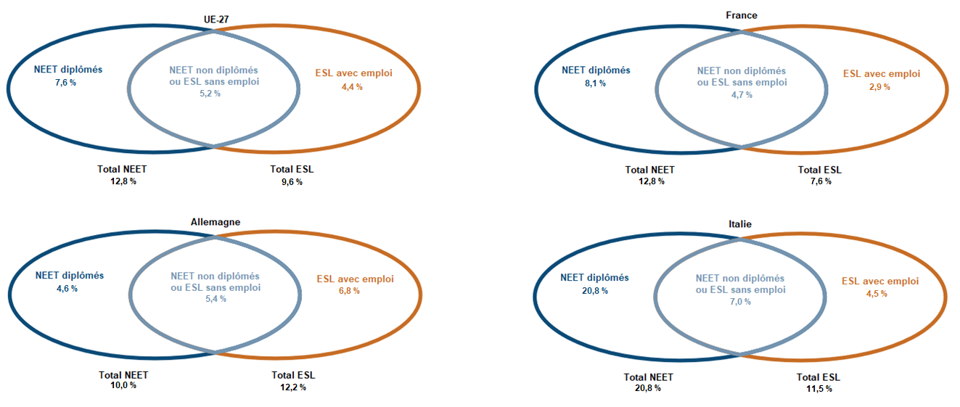
 | Sorties précoces | Population | Personnes occupées |  | NEET | Ensemble des niveaux de la CITE 2011
 | UE-27 | 9.6 | 4.4 |  | UE-27 | 12.8
 | Allemagne (jusqu'en 1990, ancien territoire de la RFA) | 12.2 | 6.8 |  | Allemagne (jusqu'en 1990, ancien territoire de la RFA) | 10.0
 | France | 7.6 | 2.9 |  | France | 12.8
 | Italie | 11.5 | 4.5 |  | Italie | 20.8
 | Lecture : en 2022 en Allemagne, il y a 10,0 % de NEET. Ceux-ci sont répartis ainsi : 4,6 % sont au moins diplômés du second cycle de l’enseignement secondaire et 5,4 % sont faiblement diplômés. Ces derniers cumulent donc les statuts NEET et de sortant précoce. Dans le même pays, il y a 12,2 % d’individus en situation de sortie précoce. Ils sont répartis ainsi : 6,8 % sont en emploi et 5,4 % sont sans emploi. On retrouve avec ces derniers les individus qui cumulent les deux statuts, NEET et ESL.

 | Source : Eurostat, edat_lfse_14 et edat_lfse_21
 | Note : Données provisoires pour la France, l'Allemagne, l'Italie et l'UE-27 en 2022.
 | Réf. : Note d'Information, n° 23.20. DEPP.

Figure 4
Figure 4 - Jeunes âgés de 15 ans ayant une maîtrise insuffisante en compréhension de l’écrit, culture mathématique et culture scientifique lors de l'enquête PISA 2018

 | Compréhension de l'écrit | Mathématiques | Sciences | Objectif 2030 : Moins de 15 %
Italie | 23.3 | 23.8 | 25.9 | 15.0
Espagne | 23.0 | 24.7 | 21.3 | 15.0
UE-27 | 22.5 | 22.9 | 22.3 | 15.0
France | 20.9 | 21.3 | 20.5 | 15.0
Allemagne | 20.7 | 21.1 | 19.6 | 15.0
Portugal | 20.2 | 23.3 | 19.6 | 15.0
Pologne | 14.7 | 14.7 | 13.8 | 15.0
Finlande | 13.5 | 15.0 | 12.9 | 15.0

 |  |  |  |  | Source : OCDE : enquête OCDE PISA 2018, tableaux I.B1.1, I.B4.2, I.B4.3 ; Ministerio de Educación y Formación Profesional, PISA 2018. Resultados de lectura en España, 2020.
 |  |  |  |  | Réf. : Note d'Information, n° 23.20. DEPP.

 | Compréhension de l'écrit | Mathématiques | Sciences | Objectif 2030 : Moins de 15 %
Bulgarie | 47.1 | 44.4 | 46.5 | 15.0
Chypre | 43.7 | 36.9 | 39.0 | 15.0
Roumanie | 40.8 | 46.6 | 43.9 | 15.0
Malte | 35.9 | 30.2 | 33.5 | 15.0
Rép. slovaque | 31.4 | 25.1 | 29.3 | 15.0
Grèce | 30.5 | 35.8 | 31.7 | 15.0
Luxembourg | 29.3 | 27.2 | 26.8 | 15.0
Hongrie | 25.3 | 25.6 | 24.1 | 15.0
Lituanie | 24.4 | 25.6 | 22.2 | 15.0
Pays-Bas | 24.1 | 15.8 | 20.0 | 15.0
Autriche | 23.6 | 21.1 | 21.9 | 15.0
Italie | 23.3 | 23.8 | 25.9 | 15.0
Espagne | 23.0 | 24.7 | 21.3 | 15.0
UE-27 | 22.5 | 22.9 | 22.3 | 15.0
Lettonie | 22.4 | 17.3 | 18.5 | 15.0
Croatie | 21.6 | 31.2 | 25.4 | 15.0
Belgique | 21.3 | 19.7 | 20.0 | 15.0
France | 20.9 | 21.3 | 20.5 | 15.0
Rép. tchèque | 20.7 | 20.4 | 18.8 | 15.0
Allemagne | 20.7 | 21.1 | 19.6 | 15.0
Portugal | 20.2 | 23.3 | 19.6 | 15.0
Suède | 18.4 | 18.8 | 19.0 | 15.0
Slovénie | 17.9 | 16.4 | 14.6 | 15.0
Danemark | 16.0 | 14.6 | 18.7 | 15.0
Pologne | 14.7 | 14.7 | 13.8 | 15.0
Finlande | 13.5 | 15.0 | 12.9 | 15.0
Irlande | 11.8 | 15.7 | 17.0 | 15.0
Estonie | 11.1 | 10.2 | 8.8 | 15.0

 |  |  |  |  | Réf. : Note d'Information, n° 23.20. DEPP.

Figure 4bis
Figure 4 (web)_1 :Jeunes âgés de 15 ans ayant une maîtrise insuffisante en compréhension de l’écrit, culture mathématique et culture scientifique lors de l’enquête PISA 2018

 | Très défavorisés | Très favorisés
Bulgarie | 70.2 | 25.3
Roumanie | 62.4 | 19.3
Chypre | 58.9 | 29.7
Rép. slovaque | 51.9 | 14.1
Malte | 51.2 | 24.3
Luxembourg | 47.7 | 10.2
Hongrie | 46.4 | 7.8
Grèce | 46.4 | 15.2
Lituanie | 39.9 | 11.2
Rép. tchèque | 37.7 | 8.0
Italie | 37.4 | 12.9
Autriche | 37.2 | 10.9
Belgique | 37.1 | 7.2
France | 35.3 | 7.1
Pays-Bas | 34.4 | 10.5
Allemagne | 34.4 | 6.9
Portugal | 33.5 | 6.9
Lettonie | 31.8 | 12.8
Suède | 30.1 | 9.7
Croatie | 28.9 | 11.5
Danemark | 27.2 | 7.0
Slovénie | 26.2 | 7.1
Pologne | 24.0 | 6.1
Finlande | 20.9 | 6.5
Irlande | 20.6 | 5.3
Estonie | 16.1 | 6.3
 |  |  |  | Source : OCDE : enquête OCDE PISA 2018, II.B1.2.6
 |  |  |  | Note : Les données sont indisponibles pour l'Espagne. La moyenne UE-27 n'est pas calculée par Eurostat et est donc également indisponible.
 |  |  |  | Réf. : Note d'Information, n° 23.20. DEPP.

Figure 4 (web)_2a : Proportion de jeunes de 15 faiblement compétents en compréhension de l'écrit selon le sexe lors de l'enquête PISA 2018

Reading | Garçons | Filles | Objectif 2030 : moins de 15 %
Bulgarie | 55.1 | 38.1 | 15.0
Chypre | 54.3 | 32.7 | 15.0
Roumanie | 47.8 | 33.4 | 15.0
Malte | 44.9 | 26.0 | 15.0
Grèce | 39.2 | 21.6 | 15.0
Rép. slovaque | 38.4 | 24.5 | 15.0
Luxembourg | 34.3 | 24.2 | 15.0
Lituanie | 31.8 | 16.6 | 15.0
Hongrie | 30.1 | 20.5 | 15.0
Lettonie | 29.4 | 15.7 | 15.0
Pays-Bas | 29.4 | 18.8 | 15.0
Autriche | 28.8 | 18.3 | 15.0
Croatie | 28.2 | 15.0 | 15.0
Espagne | 27.9 | 18.4 | 15.0
Italie | 27.7 | 18.6 | 15.0
Rép. tchèque | 26.3 | 15.0 | 15.0
France | 25.4 | 16.3 | 15.0
Belgique | 24.7 | 17.8 | 15.0
Sovnie | 24.6 | 10.8 | 15.0
Portugal | 24.4 | 15.9 | 15.0
Allemagne | 24.4 | 16.4 | 15.0
Suède | 23.2 | 13.6 | 15.0
Danemark | 20.9 | 11.1 | 15.0
Pologne | 19.7 | 9.6 | 15.0
Finlande | 19.6 | 7.3 | 15.0
Irlande | 15.1 | 8.5 | 15.0
Estonie | 14.5 | 7.6 | 15.0 |  | Réf. : Note d'Information, n° 23.20. DEPP.

Figure 4 (web)_2b : Proportion de jeunes de 15 faiblement compétents en culture mathématique selon le sexe lors de l'enquête PISA 2018

Maths | Garçons | Filles | Objectif 2030 : moins de 15 %
Roumanie | 46.0 | 47.1 | 15.0
Bulgarie | 45.2 | 43.6 | 15.0
Chypre | 39.8 | 33.8 | 15.0
Grèce | 37.0 | 34.6 | 15.0
Malte | 34.2 | 26.0 | 15.0
Croatie | 30.4 | 31.9 | 15.0
Lituanie | 27.4 | 23.8 | 15.0
Luxembourg | 26.3 | 28.2 | 15.0
Rép. slovaque | 25.4 | 24.8 | 15.0
Hongrie | 24.8 | 26.5 | 15.0
Espagne | 24.6 | 24.8 | 15.0
Portugal | 23.3 | 23.2 | 15.0
Italie | 22.6 | 25.1 | 15.0
France | 21.2 | 21.3 | 15.0
Allemagne | 21.2 | 21.0 | 15.0
Rép. tchèque | 20.8 | 20.0 | 15.0
Autriche | 20.5 | 21.7 | 15.0
Suède | 19.5 | 18.1 | 15.0
Belgique | 18.3 | 21.0 | 15.0
Lettonie | 17.3 | 17.4 | 15.0
Sovnie | 17.0 | 15.8 | 15.0
Finlande | 16.8 | 13.1 | 15.0
Pays-Bas | 16.4 | 15.1 | 15.0
Irlande | 15.7 | 15.7 | 15.0
Pologne | 15.4 | 14.1 | 15.0
Danemark | 14.9 | 14.3 | 15.0
Estonie | 10.1 | 10.3 | 15.0 |  | Réf. : Note d'Information, n° 23.20. DEPP.
Figure 4bis_2c - Proportion de jeunes de 15 faiblement compétents en culture scientifique selon le sexe lors de l'enquête PISA 2018

Science | Garçons | Filles | Objectif 2030 : moins de 15 %
Bulgarie | 50.2 | 42.4 | 15.0
Roumanie | 44.8 | 43.1 | 15.0
Chypre | 44.2 | 33.5 | 15.0
Malte | 38.4 | 28.2 | 15.0
Grèce | 34.9 | 28.5 | 15.0
Rép. slovaque | 31.1 | 27.5 | 15.0
Luxembourg | 27.8 | 25.7 | 15.0
Croatie | 26.8 | 24.0 | 15.0
Italie | 25.8 | 25.9 | 15.0
Lituanie | 24.6 | 19.7 | 15.0
Hongrie | 23.6 | 24.6 | 15.0
Autriche | 23.1 | 20.6 | 15.0
Espagne | 21.8 | 20.8 | 15.0
Pays-Bas | 21.6 | 18.4 | 15.0
France | 21.6 | 19.4 | 15.0
Lettonie | 21.1 | 16.0 | 15.0
Allemagne | 20.8 | 18.2 | 15.0
Suède | 20.7 | 17.3 | 15.0
Danemark | 20.2 | 17.1 | 15.0
Portugal | 20.1 | 19.0 | 15.0
Belgique | 19.8 | 20.2 | 15.0
Rép. tchèque | 19.4 | 18.1 | 15.0
Irlande | 18.1 | 16.0 | 15.0
Sovnie | 16.7 | 12.3 | 15.0
Finlande | 16.7 | 8.9 | 15.0
Pologne | 15.0 | 12.7 | 15.0
Estonie | 9.5 | 8.0 | 15.0 |  | Réf. : Note d'Information, n° 23.20. DEPP.

Figure 5
Figure 5 - Proportions d'élèves de huitième année d'enseignement obligatoire (quatrième en France) ayant une maîtrise insuffisante en littératie numérique (ICILS 2018)

 | Total | Objectif 2030 : Moins de 15 %
Luxembourg | 50.6 | 15
France | 43.5 | 15
Portugal | 33.5 | 15
Allemagne | 33.2 | 15
Finlande | 27.3 | 15
Danemark | 16.2 | 15

 |  |  | Source : IEA, enquête ICILS 2018.
 |  |  | Réf. : Note d'Information, n° 23.20. DEPP.

Figure 5bis
Figure 5bis_1 - Proportions d'élèves de huitième année d'enseignement obligatoire (4e en France) ayant une maîtrise insuffisante en littératie numérique, selon le sexe (ICILS 2018)

 | Garçon | Fille
Luxembourg | 55.4 | 45.0
France | 49.2 | 37.8
Allemagne | 36.5 | 29.6
Portugal | 36.0 | 30.8
Finlande | 33.7 | 20.7
Danemark | 21.6 | 10.7

 |  |  | Réf. : Note d'Information, n° 23.20. DEPP.

Figure 5bis_2 - Sentiment de préparation et besoins de formation dans l'utilisation des TIC dans l'enseignement

 | Proportions d'enseignants qui ont déclaré un besoin de formation important à l'utilisation des TIC pour l'enseignement
Croatie | 26.2
Lituanie | 23.6
France | 22.9
Bulgarie | 22.6
Lettonie | 22.6
Suède | 22.2
Roumanie | 21.2
Hongrie | 20.5
Estonie | 19.2
Finlande | 19.0
Belgique | 17.6
Rép. slovaque | 16.6
Italie | 16.6
UE-23 | 16.1
Pays-Bas | 16.0
Autriche | 15.5
Espagne | 15.0
Malte | 14.0
Rép. tchèque | 13.0
Portugal | 12.0
Danemark | 11.2
Chypre | 10.8
Slovénie | 8.5
Angleterre | 5.3

 |  |  | Source : OCDE, enquête OCDE TALIS 2018, tableau I.5.21.
 |  |  | Réf. : Note d'Information, n° 23.20. DEPP.

Figure 6
Figure 6 - Proportion de diplômés de l'enseignement supérieur parmi les jeunes âgés de 25 à 34 ans, en 2022 |  |  | Date d'extraction | 2023-04-27 09:20:24

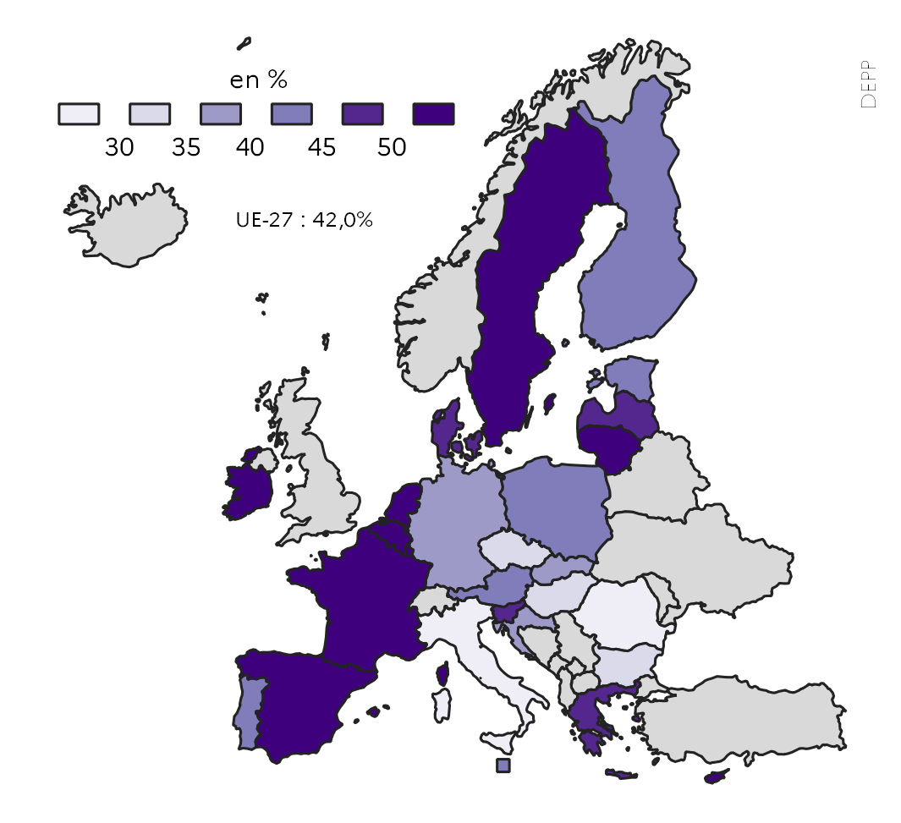
 | 2022
UE-27 | 42.0
Belgique | 51.4
Bulgarie | 33.8
Rép. tchèque | 34.5
Danemark | 49.0
Allemagne | 37.1
Estonie | 43.9
Irlande | 62.3
Grèce | 45.2
Espagne | 50.5
France | 50.4
Croatie | 35.5
Italie | 29.2
Chypre | 59.2
Lettonie | 45.9
Lituanie | 58.2
Luxembourg | 61.0
Hongrie | 31.9
Malte | 42.4
Pays-Bas | 56.4
Autriche | 43.1
Pologne | 40.5
Portugal | 44.4
Roumanie | 24.7
Slovénie | 47.3
Rép. slovaque | 39.1
Finlande | 40.7 | Source : Eurostat, enquête EU-LFS, [edat_lfse_03].
Suède | 52.4 | Note : Les données de tous les pays sont considérées comme provisoires.
 |  | Réf. : Note d'Information, n° 23.20. DEPP.

Figure 6bis
Figure 6bis_1 - Évolution de la proportion de jeunes âgés de 25 à 34 ans diplômée de l'enseignement supérieur, selon le sexe, entre 2012 et 2022 |  |  |  |  |  |  |  |  |  |  |  | Date d'extraction | 2023-04-27 09:20:24

 | UE-27 | UE-27 | France | France | France | France | France | France
2012 | 29.1 | 39.2 | 38.1 | 47.0 | 1 | 1 | 1 | 1
2013 | 30.0 | 40.3 | 39.2 | 48.3
2014 | 30.9 | 40.9 | 40.1 | 48.4
2015 | 31.2 | 41.8 | 40.6 | 48.8
2016 | 31.5 | 42.3 | 39.4 | 48.7
2017 | 32.2 | 43.2 | 39.6 | 49.2
2018 | 33.2 | 44.2 | 42.8 | 51.0
2019 | 34.1 | 45.0 | 43.8 | 52.3
2020 | 35.2 | 46.0 | 45.9 | 52.8
2021 | 36.0 | 47.0 | 46.0 | 54.2
2022 | 36.5 | 47.6 | 46.6 | 54.0
 | UE-27 |  | France
 | Hommes | Femmes | Hommes | Femmes
2012 | 29.1 | 39.2 | 38.1 | 47.0
2013 | 30.0 | 40.3 | 39.2 | 48.3
2014 | 30.9 | 40.9 | 40.1 | 48.4
2015 | 31.2 | 41.8 | 40.6 | 48.8
2016 | 31.5 | 42.3 | 39.4 | 48.7
2017 | 32.2 | 43.2 | 39.6 | 49.2
2018 | 33.2 | 44.2 | 42.8 | 51.0
2019 | 34.1 | 45.0 | 43.8 | 52.3
2020 | 35.2 | 46.0 | 45.9 | 52.8
2021 | 36.0 | 47.0 | 46.0 | 54.2
2022 | 36.5 | 47.6 | 46.6 | 54.0

 |  |  |  |  |  | Source : Eurostat, enquête EU-LFS, [edat_lfse_03].
 |  |  |  |  |  | Note : Données provisoires pour la France et l'UE-27 en 2021.
 |  |  |  |  |  | Réf. : Note d'Information, n° 23.20. DEPP.

Figure 6bis_2 - Proportions d'élèves en CITE 4 parmi l'ensemble des élèves de l'enseignement élémentaire à l'enseignement supérieur, en 2020 |  |  |  |  |  |  |  |  |  |  |  | Date d'extraction | 2022-04-29 09:20:24

 | CITE 1-8 | CITE 4 |  |  | % CITE 4
UE-27 | 79,586,601 | 1,410,173 |  | Italie | 0.04
Belgique | 2,575,552 | 55,900 |  | Bulgarie | 0.08
Bulgarie | 948,261 | 761 |  | Malte | 0.10
Rép. tchèque | 1,743,776 | 19,283 |  | France | 0.15
Danemark | 1,289,891 | : |  | Espagne | 0.16
Allemagne | 13,914,899 | 743,520 |  | Portugal | 0.33
Estonie | 227,053 | 3,944 |  | Luxembourg | 0.55
Irlande | 1,275,647 | 25,742 |  | Autriche | 0.94
Grèce | 2,186,864 | 82,175 |  | Lettonie | 1.02
Espagne | 8,638,965 | 14,040 |  | Suède | 1.10
France | 13,205,276 | 20,430 |  | Rép. tchèque | 1.11
Croatie | 642,907 | : |  | Rép. slovaque | 1.55
Italie | 9,433,342 | 3,830 |  | Estonie | 1.74
Chypre | 168,309 | : |  | UE-27 | 1.77
Lettonie | 320,182 | 3,280 |  | Irlande | 2.02
Lituanie | 459,956 | 10,625 |  | Finlande | 2.07
Luxembourg | 97,943 | 542 |  | Belgique | 2.17
Hongrie | 1,507,641 | 62,164 |  | Lituanie | 2.31
Malte | 75,138 | 78 |  | Pologne | 3.00
Pays-Bas | 3,711,016 | : |  | Roumanie | 3.11
Autriche | 1,472,912 | 13,818 |  | Grèce | 3.76
Pologne | 6,271,024 | 188,356 |  | Hongrie | 4.12
Portugal | 1,730,109 | 5,670 |  | Allemagne | 5.34
Roumanie | 2,977,467 | 92,477
Slovénie | 358,752 | :
Rép. slovaque | 826,779 | 12,855 |  |  |  |  | Source : Eurostat, données de la collecte UOE, [educ_uoe_enrp04], [educ_uoe_enrs01], [educ_uoe_enra16], [educ_uoe_enrt01], .
Finlande | 1,208,056 | 25,059 |  |  |  |  | Réf. : Note d'Information, n° 23.20. DEPP.
Suède | 2,318,885 | 25,623

Figure 6bis_3 : Proportions d'étudiants inscrits en cycle court de l'enseignement supérieur parmi l'ensemble des étudiants de l'enseignement supérieur, en 2020 |  |  |  |  |  |  |  |  |  |  |  |  |  | Date d'extraction | 2022-04-29 09:20:24

 | CITE 5-8 | CITE 5 |  |  | % CITE 5
UE-27 | 18,010,307 | 1,322,257 |  | Pologne | 0.01
Belgique | 521,201 | 21,389 |  | Croatie | 0.01
Bulgarie | 226,608 | : |  | Allemagne | 0.31
Rép. tchèque | 318,679 | 1,011 |  | Rép. tchèque | 0.32
Danemark | 307,632 | 35,257 |  | Italie | 0.98
Allemagne | 3,280,033 | 10,020 |  | Rép. slovaque | 1.70
Estonie | 44,873 | : |  | Pays-Bas | 3.22
Irlande | 236,697 | 23,241 |  | Hongrie | 3.93
Grèce | 802,365 | : |  | Belgique | 4.10
Espagne | 2,145,333 | 462,934 |  | Portugal | 4.58
France | 2,748,317 | 546,900 |  | UE-27 | 7.34
Croatie | 161,627 | 23 |  | Suède | 7.67
Italie | 2,030,768 | 19,929 |  | Irlande | 9.82
Chypre | 53,192 | 5,488 |  | Chypre | 10.32
Lettonie | 79,408 | 13,868 |  | Luxembourg | 11.14
Lituanie | 106,455 | : |  | Danemark | 11.46
Luxembourg | 7,444 | 829 |  | Malte | 13.12
Hongrie | 285,110 | 11,197 |  | Slovénie | 13.90
Malte | 17,053 | 2,237 |  | Autriche | 17.14
Pays-Bas | 937,421 | 30,201 |  | Lettonie | 17.46
Autriche | 422,032 | 72,326 |  | France | 19.90
Pologne | 1,390,019 | 193 |  | Espagne | 21.58
Portugal | 380,235 | 17,400
Roumanie | 543,299 | :
Slovénie | 76,728 | 10,662 |  |  |  |  | Source : Eurostat, données de la collecte UOE, [educ_uoe_enrp01], [educ_uoe_enrp04], [educ_uoe_enrs01], [educ_uoe_enra16].
Rép. slovaque | 138,407 | 2,352 |  |  |  |  | Réf. : Note d'Information, n° 23.20. DEPP.
Finlande | 295,924 | :
Suède | 453,448 | 34,801

Figure 6bis_4 : Taux d'emploi des individus âgés de 25 à 64 ans en fonction du niveau d'éducation atteint, en 2022 |  |  |  |  |  |  |  |  | Date d'extraction | 2023-04-27 09:20:24

 | CITE 0-2 | CITE 3-4 | CITE 5-8
Grèce | 55.5 | 62.0 | 78.5
Italie | 52.8 | 67.3 | 80.6
Espagne | 59.0 | 65.3 | 81.3
Chypre | 66.0 | 74.3 | 84.6
Croatie | 40.4 | 69.2 | 84.7
France | 53.5 | 71.3 | 84.8
Belgique | 46.2 | 68.3 | 85.1
Luxembourg | 61.1 | 66.8 | 85.1
Autriche | 55.6 | 77.4 | 85.9
UE-27 | 57.2 | 74.2 | 86.0
Tchéquie | 55.1 | 81.8 | 86.2
Lettonie | 58.7 | 73.1 | 86.6
Slovaquie | 31.3 | 76.9 | 86.9
Irlande | 53.8 | 73.8 | 87.1
Portugal | 69.9 | 76.7 | 87.2
Finlande | 55.0 | 76.0 | 88.1
Danemark | 62.4 | 80.8 | 88.2
Estonie | 67.3 | 79.9 | 88.2
Allemagne | 65.3 | 81.4 | 88.7
Pays-Bas | 68.1 | 83.5 | 89.1
Roumanie | 44.9 | 69.1 | 89.5
Slovénie | 50.0 | 74.2 | 89.6
Suède | 60.0 | 81.0 | 89.6
Lituanie | 49.0 | 72.8 | 89.7 |  | Source : Eurostat, données de l'enquête EU-LFS, [lfsa_ergaed].
Bulgarie | 50.2 | 75.7 | 89.9
Pologne | 47.0 | 72.8 | 90.3 |  | Réf. : Note d'Information, n° 23.20. DEPP.
Malte | 66.8 | 85.7 | 91.2
Hongrie | 58.1 | 80.0 | 91.4

Figure 6bis_5 : Revenus du travail des personnes ayant un diplôme de l’enseignement supérieur par rapport à celui des diplômés de CITE 3 en 2020 par niveau de CITE atteint |  |  |  |  |  |  |  |  |  |  |  |  |  |  | Date d'extraction | 2023-04-27 09:20:24

 |  | Cycle court | Licence | Master et doctorat | 100 = revenu du travail des personnes diplômés du second cycle du secondaire
 | Estonie | 83.6 | 127.8 | 137.7 | 100.0
 | Danemark | 110.4 | 113.8 | 144.3 | 100.0
 | Suède | 108.7 | 116.4 | 144.8 | 100.0
 | Lettonie | 128.1 | 142.5 | 154.3 | 100.0
 | Finlande | 118.5 | 118.7 | 156.0 | 100.0
 | Rép. slovaque | 119.2 | 126.2 | 158.1 | 100.0
 | Rép. tchèque | 117.0 | 131.4 | 166.5 | 100.0
 | Espagne | 105.2 | 130.1 | 167.6 | 100.0
 | UE-22 | 121.7 | 136.4 | 168.4 | 100.0
 | Grèce | 162.1 | 132.4 | 169.7 | 100.0
 | Luxembourg | 147.0 | 154.8 | 169.7 | 100.0
 | Allemagne | 133.4 | 166.5 | 171.2 | 100.0
 | Pays-Bas | 130.5 | 131.6 | 176.9 | 100.0
 | Autriche | 129.4 | 106.0 | 178.4 | 100.0
 | France | 122.3 | 141.8 | 181.0 | 100.0
 | Slovénie | 133.9 | 142.3 | 185.6 | 100.0
 | Irlande | 116.3 | 158.1 | 192.6 | 100.0
 | Hongrie | 122.4 | 157.0 | 202.5 | 100.0
 |  |  |  |  |  |  |  | Lecture : en 2020, en Estonie, les personnes ayant atteint un niveau de CITE 5 perçoivent un revenu du travail inférieur de 16 % à celui des personnes avec un niveau de CITE 3.
 |  |  |  |  |  |  |  | Source : OCDE, Regards sur l’éducation 2022, table A4.1
 |  |  |  |  |  |  |  | Réf. : Note d'Information, n° 23.20. DEPP.

Figure 6bis_6 : Individus de 16 ans ou plus qui se déclarent en bonne ou en très bonne santé, selon le niveau d'éducation atteint, en 2021 |  |  |  |  |  |  |  |  |  |  | Date d'extraction | 2023-04-27 09:20:24

 |  | CITE 0-2 | CITE 5-8
 | Lettonie | 44.8 | 62.3
 | Lituanie | 29.6 | 64.1
 | Estonie | 47.5 | 71.5
 | Portugal | 32.1 | 74.1
 | Allemagne | 52.3 | 74.3
 | Danemark | 53.9 | 77.6
 | Hongrie | 52.9 | 78.0
 | Bulgarie | 56.6 | 78.4
 | Suède | 64.9 | 78.6
 | France | 54.5 | 80.1
 | Pologne | 46.3 | 81.2
 | UE-27 | 56.1 | 81.5
 | Tchéquie | 60.1 | 81.9
 | Pays-Bas | 60.6 | 81.9
 | Croatie | 36.4 | 82.2
 | Slovénie | 51.7 | 83.0
 | Luxembourg | 62.0 | 84.1
 | Finlande | 51.5 | 84.9 |  |  | Source : Eurostat, données de l'enquête EU-SILC sur les conditions de vie, [hlth_silc_02]
 | Espagne | 58.0 | 85.0 |  |  | Note : les données de la République slovaque ne sont pas disponibles en 2021.
 | Italie | 61.2 | 85.0 |  |  | Réf. : Note d'Information, n° 23.20. DEPP.
 | Belgique | 61.4 | 85.6
 | Autriche | 57.3 | 88.4
 | Grèce | 60.6 | 88.7
 | Malte | 60.2 | 88.9
 | Roumanie | 56.6 | 89.2
 | Irlande | 66.2 | 89.6
 | Chypre | 52.8 | 91.7

Figure 7bis
Figure 7bis 1 - Proportion de jeunes diplômés de l'enseignement professionnel, âgés entre 20 et 34 ans, ayant eu une expérience en milieu professionnel d'au moins un mois pendant leur formation en 2022 |  |  |  |  | Date d'extraction | 2023-04-27 09:20:24

 |  | 2022 | Objectif 2025 : au moins 60 %
 | Roumanie | 8.2 | 60.0
 | Pologne | 16.4 | 60.0
 | Tchéquie | 18.3 | 60.0
 | Italie | 26.2 | 60.0
 | Grèce | 30.6 | 60.0
 | Hongrie | 32.5 | 60.0
 | Luxembourg | 33.7 | 60.0
 | Croatie | 39.9 | 60.0
 | Slovénie | 46.5 | 60.0
 | Lituanie | 47.9 | 60.0
 | Belgique | 49.3 | 60.0
 | Slovaquie | 56.5 | 60.0
 | UE-27 | 59.0 | 60.0
 | Danemark | 66.2 | 60.0
 | Suède | 67.0 | 60.0
 | France | 71.2 | 60.0
 | Portugal | 74.6 | 60.0
 | Estonie | 77.1 | 60.0
 | Finlande | 77.4 | 60.0
 | Autriche | 89.5 | 60.0
 | Pays-Bas | 95.0 | 60.0
 | Espagne | 98.5 | 60.0
 |  |  |  | Source : Eurostat, enquête EU-LFS, [edat_lfs_9919].
 |  |  |  | Note : les données de l'Allemagne, de la Bulgarie, de l'Irlande, de Chypre, de la Lettonie et de Malte sont considérées non fiables et ont été retirées du graphique.
 |  |  |  | Réf. : Note d'Information, n° 23.20. DEPP.

